2 配件
 | 微山湖锂电新能源公司2023年7月份急用材料标段报价单
单位：锂动新能源 标段： 2 配件
序号 | 名称 | 规格型号 | 产地（品牌） | 单位 | 数量 | 单价 | 金额 | 用料单位 | 用途 | 备注
1 | 气动气缸 | TN20X50S 30-F-U |  | 个 | 2 |  |  | 分容工区 | 测内阻工装用
2 | 铁氟龙软管 | 19mm×22mm |  | 米 | 50 |  |  | 制片工区
3 | 气阀开关 | 10.5mm |  | 个 | 5 |  |  | 制片工区 |  | 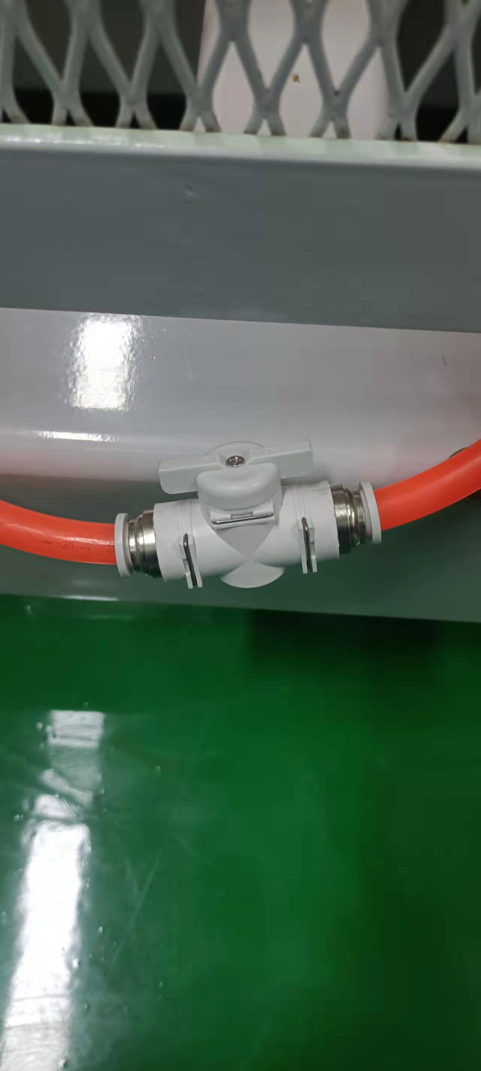
4 | 欧姆龙温度控制仪 | E5cz-R2MT 电压交流220v 3A |  |  | 个 | 2 | 动维工区 | 欧姆龙 | 除湿机用/加急

 | 联系人：
 | 联系电话：
 | 填报日期：
 | 备注：

 |  |  |  |  |  |  | 单位盖章：

3、化验室材料
 | 微山湖锂电新能源公司2023年7月份急用材料标段报价单
单位：锂动新能源 标段： 3 化验室材料
序号 | 名称 | 规格型号 | 产地（品牌） | 单位 | 数量 | 单价 | 金额 | 用料单位 | 用途 | 备注
1 | 扁形称量瓶 | 60*30mm | 玻璃 | 个 | 10 |  |  | 质检科 | IQC测试用 | 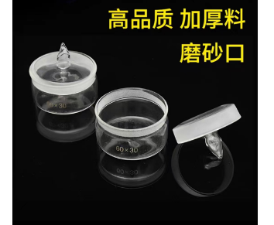 3L
2 | 玻璃滴瓶 | 125ml 含胶头 | 玻璃 | 个 | 5 |  |  | 质检科 | IQC测试用 | 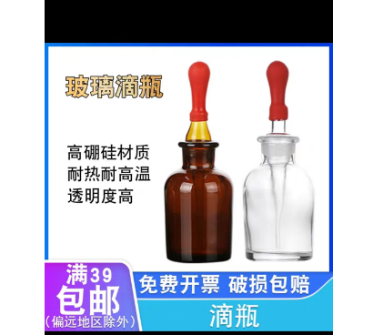
3 | 不锈钢酒提 | 外径5cm左右（不能超过6cm)，高4cm左右，弯钩提手长度25-30cm左右 | 304不锈钢 | 个 | 2 |  |  | 质检科 | 取NMP/SBR液体样品 | 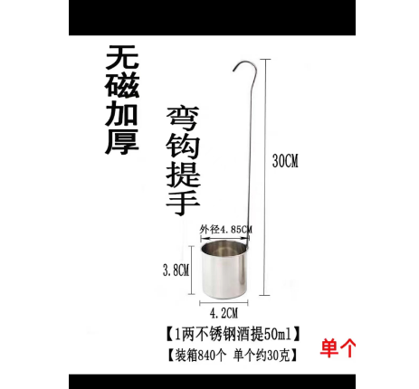
4 | 空心铝盖 | D20# | / | 个 | 5000 |  |  | 质检科 | 卡式炉水分测试仪耗材/ | 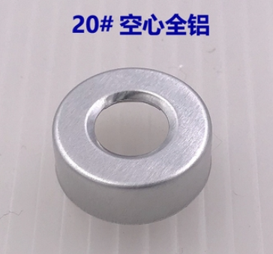
5 | 电源适配器+可充电电池 | VAISILA维莎拉手持式露点仪DM70专用电源适配器+内置式可充电式电池 | / | 套 | 1 |  |  | 质检科 | 用于VAISILA手持式露点仪DM70/加急 | 专用物品，为防止买错，购买前可联系使用者15103737797，沟通具体规格

 | 联系人：
 | 联系电话：
 | 填报日期：
 | 备注：

 |  |  |  |  |  |  | 单位盖章：

5 电热恒温干燥箱
 | 微山湖锂电新能源公司2023年7月份急用材料标段报价单
单位：锂动新能源 标段： 5 电热恒温干燥箱
序号 | 名称 | 规格型号 | 产地（品牌） | 单位 | 数量 | 单价 | 金额 | 用料单位 | 用途 | 备注
1 | 电热恒温干燥箱 | 型号：202-0B 最大功率500W 容积25*25*25 温度范围：RT+10℃-250℃ |  | 台 | 1 |  |  | 制片工区 | 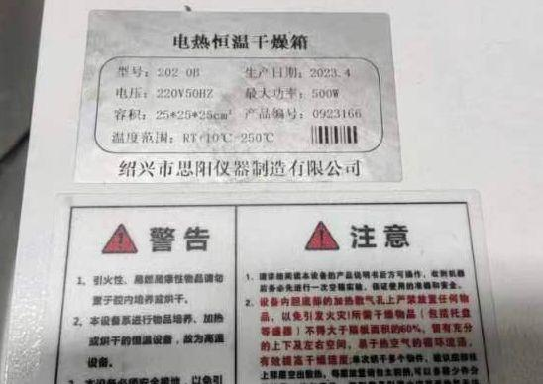

 | 联系人：
 | 联系电话：
 | 填报日期：
 | 备注：

 |  |  |  |  |  |  | 单位盖章：

7 桌子
 | 微山湖锂电新能源公司2023年7月份急用材料标段报价单
单位：锂动新能源 标段： 7 桌子
序号 | 名称 | 规格型号 | 产地（品牌） | 单位 | 数量 | 单价 | 金额 | 用料单位 | 用途 | 备注
1 | 带灯、带隔层桌子 | 长180CM*宽80Cm(详见图片尺寸） |  | 个 | 1 |  |  |  | 装配工区 | 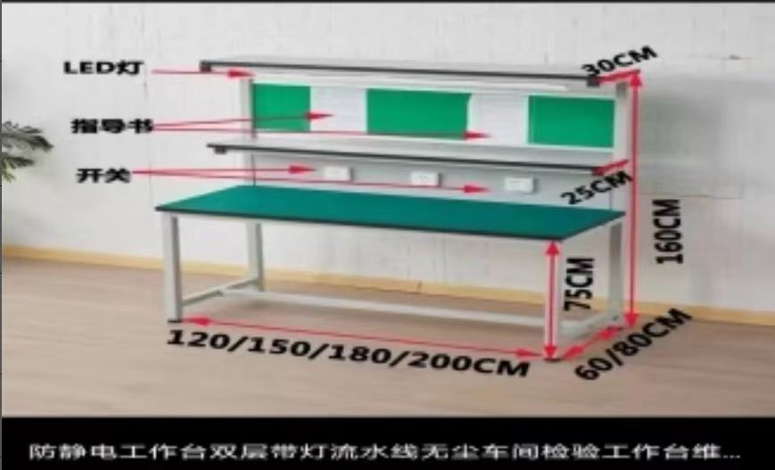

 | 联系人：
 | 联系电话：
 | 填报日期：
 | 备注：

 |  |  |  |  |  |  | 单位盖章：

